実行結果
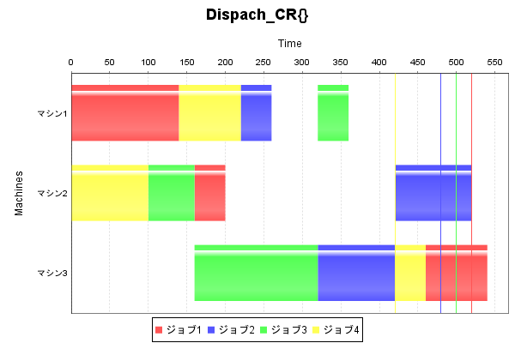
実行結果

解法 | Dispach_CR{}

入力情報
 | ジョブ1 | ジョブ2 | ジョブ3 | ジョブ4
マシン1 | 140(1) | 40(1) | 40(3) | 80(2)
マシン2 | 40(2) | 100(3) | 60(1) | 100(1)
マシン3 | 80(3) | 100(2) | 160(2) | 40(3)

結果
 | ジョブ1 | ジョブ2 | ジョブ3 | ジョブ4
マシン1 | 0-140 | 220-260 | 320-360 | 140-220
マシン2 | 160-200 | 420-520 | 100-160 | 0-100
マシン3 | 460-540 | 320-420 | 160-320 | 420-460

リードタイム

全体リードタイム | 540

 | ジョブ1 | ジョブ2 | ジョブ3 | ジョブ4
リードタイム | 540 | 520 | 360 | 460
納期 | 520 | 480 | 500 | 420
余裕時間 | -20 | -40 | 140 | -40

最大遅延 | 40
平均遅延 | 25
最大誤差 | 140
平均誤差 | 60

